시트1
토스 프라임 제안서 작성

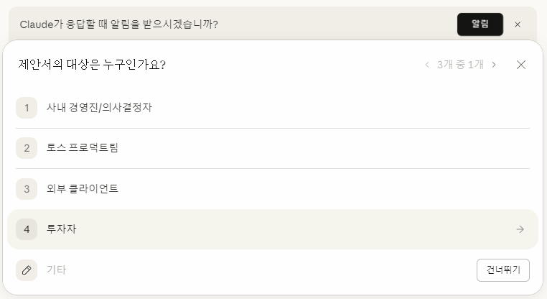
프롬프트 | 결과 | 제안서 대상 | 제안서 형식
다음의 내용을 활용하여 제안서를 작성해줘 내용 : 토스 프라임 정책 설계 내용 |  |  | 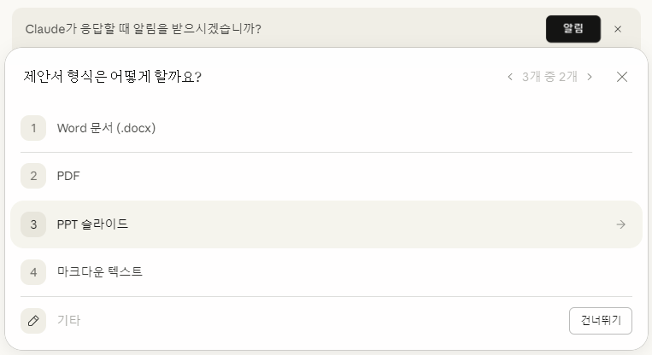

 |  | 제안서의 대상을 투자자로 설정 | 제안서의 형식을 PPT 슬라이드로 설정

아래 내용을 참고하여 PPT 슬라이드를 재구성해줘 <항목> 1. 소비자 Pain Point 분석 2. Ah-ha Moment 도출 3. 시장 조사 TAM/SAM/SOM 4. SWOT 분석 5. PMF 검증 6. 서비스 핵심 가치 7.사용자 여정지도 및 Flow chart 8. AS IS & TO BE 9. OKR & KPI Tree 10.BM Canvas 11. 사용 기술 및 ML 파이프라인(ML 파이프라인은 AI 기술 활용이 필요할 경우에만) 12.프로젝트 일정 및 운영 배포 전략 13.AAARRR 전략Growth Loop 설계 <조건> 1. 모든 자료는 실제 통계 등의 객관적인 자료를 활용해야 함 2. 모든 활용 자료는 최근 1년 이내의 최신 항목들이어야 함 Step by Step Monte Carlo Decision

